상품제안서
스타 사각형광펜/제도샤프 세트 | 상품코드: S02787

 |  |  |  |  |  |  | 02-713-8555 | www.synergygift.co.kr
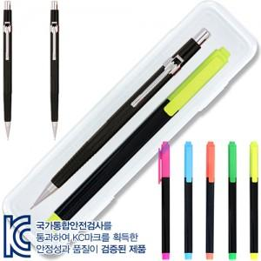

【상세/제작정보】

【인쇄/포장옵션】 | [펜] 실크, [케이스] 실크 / OPP(비닐)

【공급단가】 | 수량 | 300~ | 1,000~ | 3,000~ | 5,000~ | 10,000~
*VAT별도 | 단가 | 1,020원 | 970원 | 920원 | 900원 | 880원

【상품 URL】 | https://www.synergygift.co.kr:443/src/goods_detail.php?gdno=3614

